Sheet1
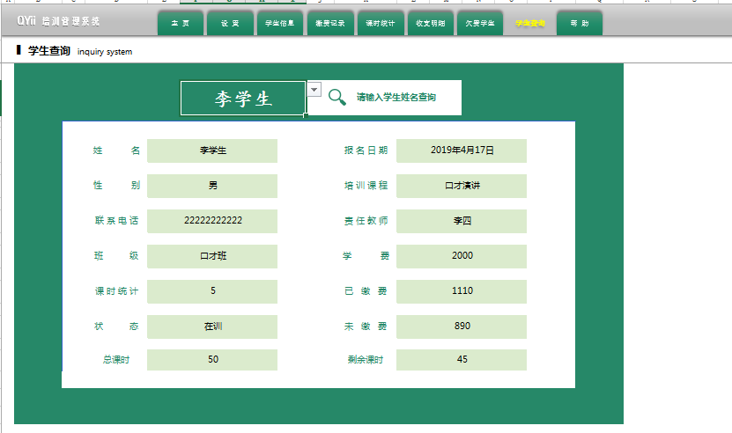
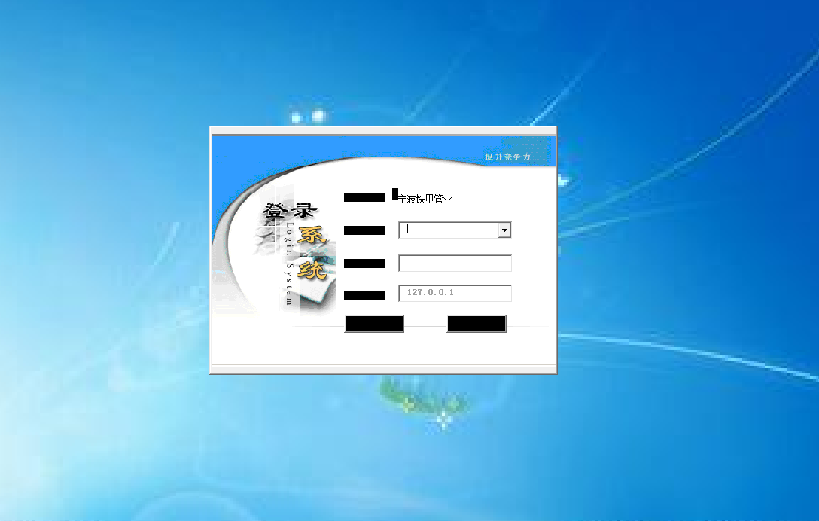
需求如下
一.搭建Java开发环境
二.MVC框架实现web如下简易操作（数据库采用mssql）

1.建立一个培训机构管理系统
2.可实现如右侧登录功能
3.管理员可对人员名单进行增删改查
4.普通用户登录功能之后进入实现对自己信息的维护
维护字段信息如下：姓名、年龄、手机号、家庭住址、照片、学历
5、建立每个分页实现对其数据的增删改查功能、页面样式如截图一致，管理员可以全部维护所有页面、普通用户仅部分查看或者编辑功能

5-1首页

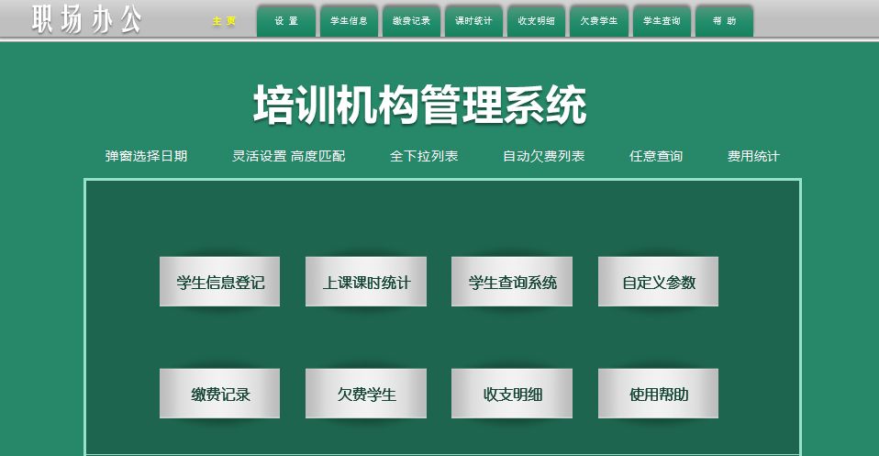

5-2、
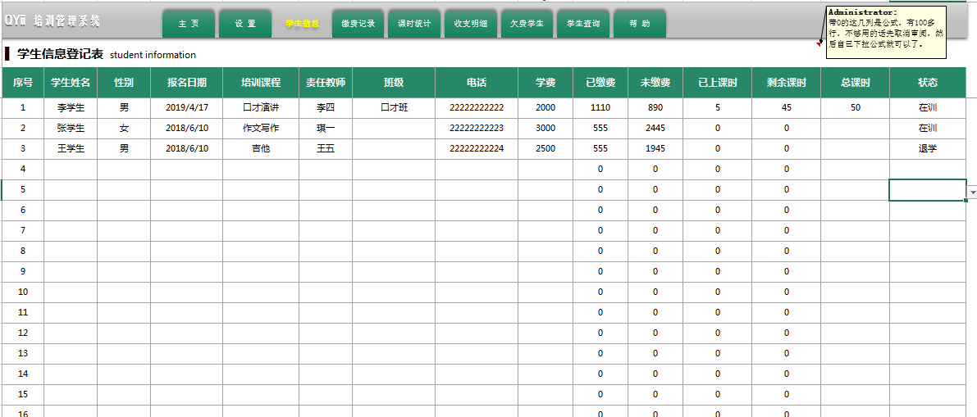

5-3、
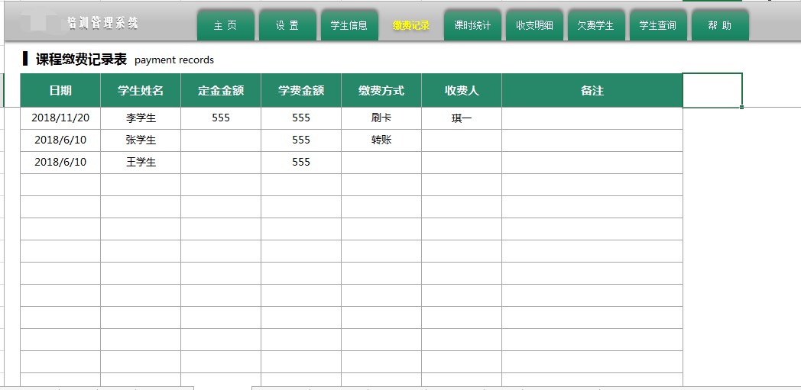

5-4、
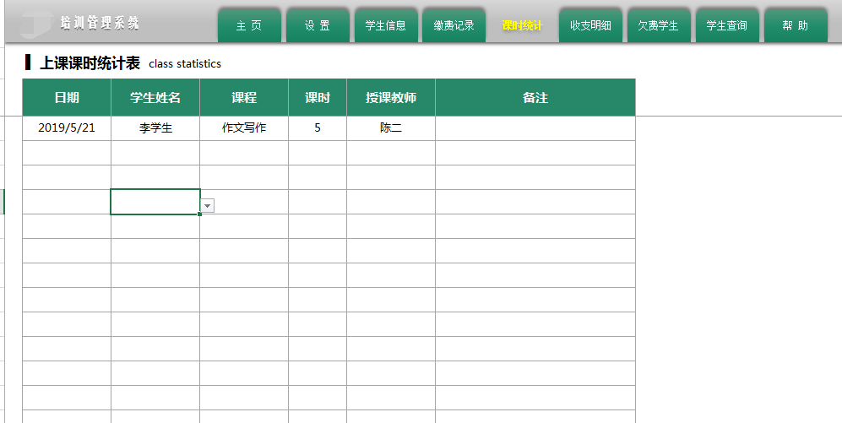

5-5、
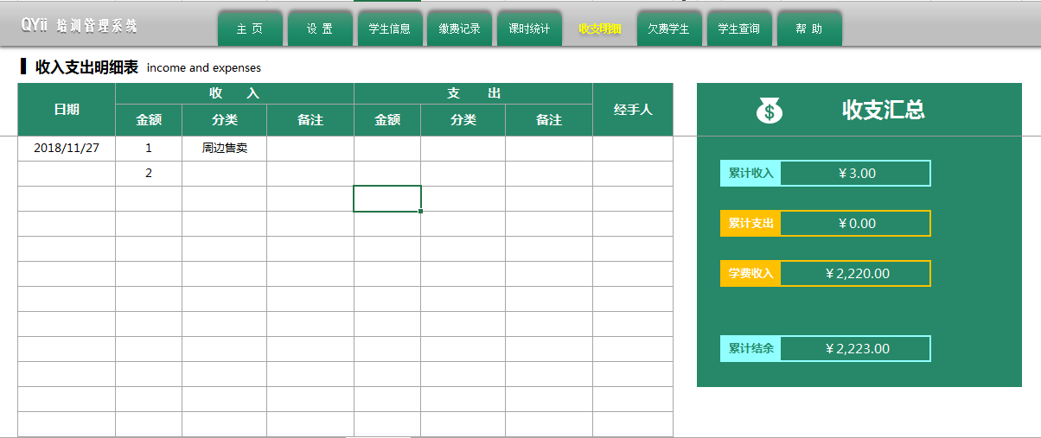

5-6、
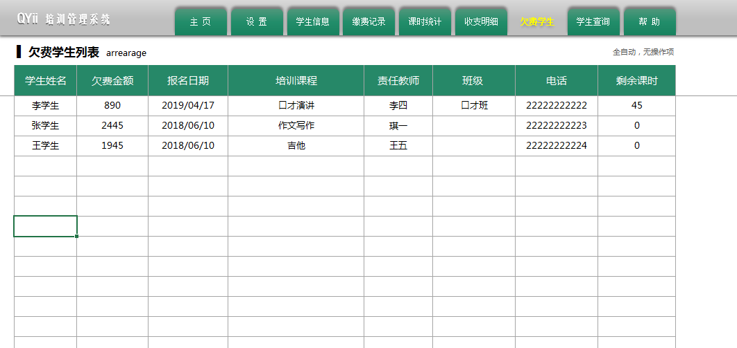

5-7、

